Tabelle1
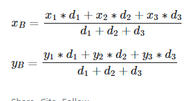
Spalte | x1 | y2 | Weight
A | 1 | 1 | A | 20
B | 10 | 1 | B | 20
C | 10 | 10 | C | 40
Y | 7 | 4
Y2 | 7.75 | 5.5

